A-3
Aplicación de las herramientas para la resolución de problemas de sistemas de manufactura.

 | Proyecto | Aplicación de las herramientas para la resolución de problemas de sistemas de manufactura
 | Coach | Luis Alberto Ángeles Hurtado
 | Equipo | Martínez Moreno José Manuel
 | Area | Sistemas de Manufactura
La carencia de habilidades de autoaprendizaje afecto a los alumnos inscritos en la materia de sistemas de manufactura en el periodo escolar de Agosto-Diciembre del 2024 al cual no cumplir con las herramientas necesarias se reprobaron unidades de la materia.
1. ANTECEDENTES :
- Realizar SOPs de manera adecuada para comprender el paso a paso de como usar el software.
- Establecer metas semanales claras y realistas para evitar retrasos en las entregas.
- Proponer el mantenimiento preventivo y la optimización de los equipos disponibles.
- Estudiar al menos 1 hora en casa para adquirir habilidades y aumentar la productividad.
- Gestionar la instalación de una conexión a internet más estable.
- Organizar sesiones grupales para practicar y resolver dudas.
5. MEJORA PROPUESTA :

Actualmente, el principal problema es la falta de claridad de los software, la falta de capacitación y estandarización de los procesos, lo que esta generando desafios técnicos y operativos con las herramientas implementadas en el proyecto integrador.
2. SITUACIÓN ACTUAL :

6. PLAN (BENEFICIOS ESPERADOS Y RECURSOS) :

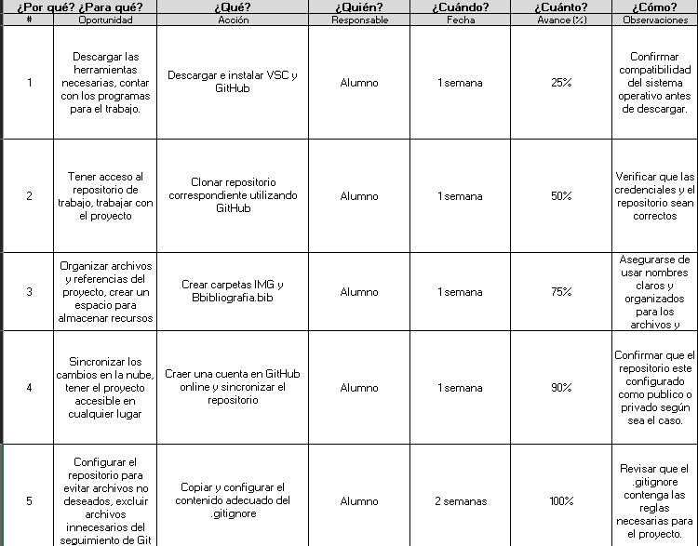
Asegurar que se cubran en clase el 100% de los temas incluidos en el temario, para desarrollar e implementar herramientas prácticas que sean útiles para los estudiantes en el aprendizaje de la materia Sistemas de Manufactura.
3. METAS Y OBJETIVOS (Y) :
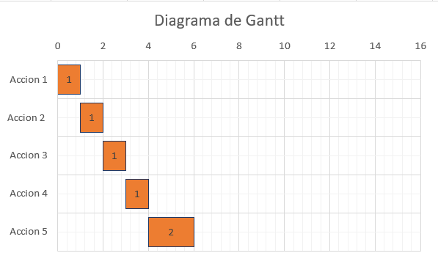

Implementando las herramientas necesarias se encontro que el mayor problema es la falta de habilidad para usar nuevos sofware´s.
4. ANÁLISIS DE CAUSA RAÍZ (x) :

-Realizar una guia de instalación y configuración clara para las herramientas.
- Capacitar a los usuarios en el uso de Git, GitHub y Visual Studio Code.
- Implementar buenas prácticas para la organización de archivos y carpetas.
- Monitorear los avances del proyecto y realizar revisiones periodicas para detectar problemas antes de que escalen.
7. SEGUIMIENTO (CONTROL) :

lin

Swim Lane
Swim Lane
 | Area: Sistemas de Manufactura
 | Proceso: Aplicación de las herramientas para la resolución de problemas de sistemas de manufactura. |  |  |  |  |  |  |  |  | Dueño de proceso: Martínez Moreno José Manuel. |  | Version 1.0 |  | 2024-11-28
INSTALACION
Inicio
Crear cuenta en Git Hub online.
Mandar solicitud al profesor.
#1
Descargar Visual Studio Code y Git en laptop de forma correcta.
#2
Escribir el comando
"git --version"
YES
NO
 |  |  |  |  | V
CLONACION Y CREACION DE BRANCH
Clonar Repositorio copiando el link de Git Hub.
#3
Escribir git clone "link" del repositorio
#4
Escribir el comando
git checkout "nombre del alumno"
NO
Escribir ls y cd para identificar la ruta
#5
Crear el branch en el repositorio
#5
YES
CREACION DE CARPETA
Crear carpeta del numero de lista correspondiente.
#6
Crear dentro de la carpeta carpeta "img", archivo "bibliografia.bib" y "nombre.text"
#7
Se realizo de forma correcta git add* Y GIT PUSH
YES
GIT IGNORE
Colocarse en nuestra branch
#8
Escribimos touch .ignore
#9
Parte izquierda debe de salir ".gitignore U"
YES
NO
 |  |  |  |  | x
Finalización
Copiar texto de gitignore y colocar el numero de lista indicado
#10
Los archivos se han guardado y la "u" desaparece
#11
Escribir git status
#12
END
 | Lean Academy ® Todos los derechos reservados Prohibida su reproducción total o parcial por cualquier método
Proceso | 1 | 2 | 3 | 4 | 5 | 6 | 7 | 9 | 10 | 11 | 13 | 14 | 15 | 16 | 17
Tiempo promedio | 0 min | 5 min | 1 min. | 30 minutos | 2 min | 9 min | 2 min | 1 min | 1 min | 6 min | 1. min | 2 minutos | 3 min | 20 segundos | 30 segundos
VA/NVA/NNVA* | NNVA | VA | VA | VA | VA | VA | VA | VA | VA | VA | VA | VA |  | VA | NNVA
*Referencia: VA= Actividad de Valor Agregado NVA = Actividad de No Valor Agregado NNVA = No Valor Agregado Necesario
Proceso 1
#
Decisión 1
YES
NO
A
Fin
 |  |  |  |  |  | Símbolo
 |  |  |  |  |  | Nombre | Proceso | Conector | Inicio/Fin | Líneas de Flujo | Actividad Manual | Cuello de botella

LSS International ® Todos los derechos reservados Prohibida su reproducción total o parcial por cualquier método

SMART
 |  | 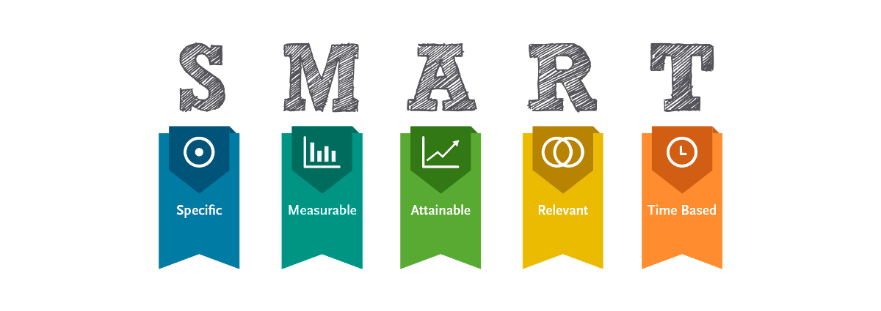 |  | Nombre: Martínez Moreno José Manuel. Materia: Sistemas de Manufactura.
•Selecciona tu métrico de éxito que continuarás midiendo a lo largo de la implementación de tus propuestas.
•Establece el objetivo a alcanzar de tu métrico.
•Selecciona por lo menos un métrico secundario y uno consecuente que enfatice el métrico de éxito o principal.
•Utiliza los formatos SMART para la adecuada selección de métricos.

Siglas SMART | Descripción | Preguntas para el SMART | Objetivos SMART
S | Specific | ¿Qué quieres lograr? | Asegurar que el 100% de los temas del temario de la materia de "Sistemas de Manufactura" sean cubiertos en clase y desarrollar herramientas prácticas útiles para el aprendizaje de los estudiantes.
M | Measurable | ¿Cuándo se logrará la meta? | Durante el periodo en el que se imparte la materia (Agosto-Diciembre).
A | Attainable | ¿Cómo sabrás cuando has logrado tu objetivo? | Cuando se compruebe que todos los temas del temario han sido tratados y las herramientas prácticas hayan sido implementadas y utilizadas por los estudiantes en su proyecto integrador.
R | Relevant | ¿Cómo se puede lograr la meta? | Diseñando un plan de trabajo estructurado, realizando seguimiento continuo del avance del temario, y desarrollando actividades o herramientas prácticas alineadas con los objetivos de aprendizaje.
T | Timely | ¿La meta satisfarsera sus necesidades a corto y largo plazo? | Si, a corto plazo, asegura que los estudiantes reciban la enseñanza completa; a largo plazo, mejora su comprensión y preparación para aplicaciones prácticas en el ámbito de la manufactura.
 |  | Meta | Objetivo
 |  | Asegurar que se cubran en clase el 100% de los temas incluidos en el temario, de la materia Sistemas de Manufactura. | Desarrollar e implementar herramientas prácticas que sean útiles para los estudiantes en el aprendizaje de la materia Sistemas de Manufactura.

Ishikawa
Ishikawa
 |  |  | Líder: | Martínez Moreno José Manuel.
 |  |  | Proyecto: | Aplicación de las herramientas para la resolución de problemas de sistemas de manufactura.
 |  |  | Sponsor: | Luis Alberto Angeles.
 |  |  | Área: | Sistemas de Manufactura.
 |  |  | Fecha: | 2024-11-29

Método
Instalaciones
Recursos

 |  | Internet lento. |  |  | Mala conexión
No estudiar lo necesario. |  |  | Escuela
Metodo de estudio |  | Pocos enchufes de luz |  |  | Internet

No tomar notas para estudiar. |  |  |  |  | Cargar datos requiere dinero
 |  |  | Demasiado ruido.
Se analizan problemas reales. |  |  | Casa |  | Alto tiempo para la descarga
Aplicación de las herramientas para la resolución de problemas de sistemas de manufactura.
Proyecto Integrador. |  |  |  |  | Software
 |  |  | Distraccion frecuente.
Es necesario usar un Software desconocido. |  |  |  |  | Costo elevado de la paqueteria office

Equipo lento
 |  |  | No se conoce el software |  | Proyecto bastante dificil
 | No cuenta con equipo |  |  |  | Proyecto
Computadora |  |  | Falta de habilidad |  | Proyecto bastante largo

Sofware´s no compatibles |  | No estudian los temas necesarios |  |  | Examenes complicados
 |  | Bajo aprendizaje |  |  | Examenes
 |  | Mala actitud
 |  | No aclaran sus dudas |  |  | Examenes largos y confusos

Máquinas
Estudiante
Profesor

LSS International ® Todos los derechos reservados Prohibida su reproducción total o parcial por cualquier método

Pareto
Pareto
 |  | Líder:
 |  | Proyecto:
 |  | Sponsor:
 |  | Área:
 |  | Fecha:

Coloca aquí el título del gráfico
 |  |  | Porcentaje acumulado
Descargar VSC y GitHUB | 60 | P1 | 0.12170385396
Clonar Repositorio | 56 | P2 | 0.23529411765
Craer IMG y Bibliografia,bib | 50 | P3 | 0.33671399594
Crear cuenta de GitHub Online | 48 | P4 | 0.43407707911
Copiar texto de gitignore | 43 | P5 | 0.52129817444
Escribir ls y cd | 33 | P6 | 0.58823529412
Colocar touch .ignore | 28 | P7 | 0.64503042596
Crear Branch | 28 | P8 | 0.70182555781
Crear carpeta NL. | 27 | P9 | 0.75659229209
Escribir git status | 23 | P10 | 0.80324543611
se han guardado y la "u" desaparece | 19 | P11 | 0.84178498986
Causa 12 | 19 | P12 | 0.88032454361
Causa 13 | 18 | P13 | 0.9168356998
Causa 14 | 15 | P14 | 0.94726166329
Causa 15 | 14 | P15 | 0.97565922921
Causa 16 | 12 |  | 1
Instrucciones
1. Ingresa las categorías y frecuencias observadas en la tabla que se muestra a continuación, no es necesario ingresarlas en orden. Puedes ingresar hasta 25 categorías. 2. En la hoja que se llama Cálculos, ingresa en la columna etiquetas, como quieres que aparezca la categoría en el eje x. No borres ni modifiques las celdas de la hoja cálculos.

Categorías | Frecuencias
Descargar VSC y GitHUB | 30
Clonar Repositorio | 9
Craer IMG y Bibliografia,bib | 6
Crear cuenta de GitHub Online | 5
Copiar texto de gitignore | 3
Escribir ls y cd | 2
Colocar touch .ignore | 2
Crear Branch | 1
Crear carpeta NL. | 1
Escribir git status | 0.3
se han guardado y la "u" desaparece | 0.2
Causa 12 | 0
Causa 13 | 0
Causa 14 | 0
Causa 15 | 0
Causa 16 | 0

 |  |  |  | Cual es el tamaño de muestra que obtienes del maytag, en cada una de las actividades?
 |  |  |  | Cuantos tamaños de muestra se reducirian si aplicas las mejoras propuestas?

 |  |  | LSS International ® Todos los derechos reservados Prohibida su reproducción total o parcial por cualquier método

Diagrama de Gantt
Diagrama de Gantt
N° Actividad | Inicio | Semanas | Final
Accion 1 | 0 | 1 | 1
Accion 2 | 1 | 1 | 2
Accion 3 | 2 | 1 | 3
Accion 4 | 3 | 1 | 4
Accion 5 | 4 | 2 | 6
Fecha inicio | 0
Fecha final | 6

